MainForm
 | ◆design
 |  | ◆概要
 |  |  | ◆配置イメージ

全画面⇔半画面で切り替えで移動する
全画面⇔半画面で切り替えで移動する
buttonA
buttonA

buttonHelp
buttonBack
buttonClose
buttonHelp
buttonBack
buttonClose

panelForUCA
panelForUCA

panelHelpBackClose
panelHelpBackClose

webView
webView
userControllA
userControllA

splitContainerLeftUD
splitContainerLeftUD
Panel1
Panel1
splitContainerRightUD
Panel1
splitContainerRightUD
Panel1
Panel2
Panel2
Panel2
Panel2

splitContainerLR
splitContainerLR
MainForm
MainForm
Panel1
Panel1
Panel2
Panel2

 |  |  | ◆アウトライン
 |  |  |  | MainForm
 |  |  |  | ┗ | splitContainerLR
 |  |  |  |  | ┣ | splitContainerLeftUD
 |  |  |  |  | ┃ | ┣ | Panel1
 |  |  |  |  | ┃ | ┃ | ┗ | ( panelHelpBackClose )
 |  |  |  |  | ┃ | ┗ | Panel2
全画面⇔半画面で切り替えで移動する
 |  |  |  |  | ┃ |  | ┗ | webView
 |  |  |  |  | ┃
 |  |  |  |  | ┗ | splitContainerRightUD
 |  |  |  |  |  | ┣ | Panel1
 |  |  |  |  |  | ┃ | ┣ | panelHelpBackClose
 |  |  |  |  |  | ┃ | ┃ | ┣ | buttonHelp
 |  |  |  |  |  | ┃ | ┃ | ┣ | buttonBack
 |  |  |  |  |  | ┃ | ┃ | ┗ | buttonClose
 |  |  |  |  |  | ┃ | ┗ | panelForUCA
 |  |  |  |  |  | ┃ |  | ┗ | buttonUCAa
 |  |  |  |  |  | ┃
 |  |  |  |  |  | ┃
 |  |  |  |  |  | ┗ | Panel2
 |  |  |  |  |  |  | ┗ | userControllA

 |  |  | ◆各コントロールの役割
 |  |  |  | 種類 |  |  |  | 名前 |  |  |  | 備考
 |  |  |  | Form |  |  |  | MainForm |  |  |  | -
 |  |  |  | SplitContainer |  |  |  | splitContainerLR |  |  |  | 左右の画面幅を制御
 |  |  |  | SplitContainer |  |  |  | splitContainerLeftUD |  |  |  | 左上パネル(ボタン置き場)の表示⇔非表示
 |  |  |  | SplitContainer |  |  |  | splitContainerRightUD |  |  |  | 右下パネル(ユーザーコントロール置き場)のスクロール
 |  |  |  | WebView2 |  |  |  | webView |  |  |  | -
 |  |  |  | Panel |  |  |  | panelHelpBackClose |  |  |  | 「ヘルプ/戻る/閉じる」ボタン用パネル
 |  |  |  | Button |  |  |  | buttonHelp |  |  |  | ヘルプボタン
 |  |  |  | Button |  |  |  | buttonBack |  |  |  | 戻るボタン
 |  |  |  | Button |  |  |  | buttonClose |  |  |  | 閉じるボタン
 |  |  |  | Panel |  |  |  | panelForUCA |  |  |  | ユーザーコントロールA用ボタン用パネル
 |  |  |  | Button |  |  |  | buttonUCAa |  |  |  | ユーザーコントロールA-aボタン
 |  |  |  | UserControll |  |  |  | userControllA |  |  |  | 自作ユーザーコントロールA

 |  | ◆詳細
 |  |  | ◆Form
 |  |  |  | プロパティ |  |  |  |  |  | 説明 |  |  |  |  |  | 設定値 |  |  |  | 備考
 |  |  |  | デザイン |  | (Name) |  |  |  | オブジェクトの識別名 |  |  |  |  |  | MainForm |  |  |  | -
 |  |  |  | 配置 |  | Size |  |  |  | コントロールのサイズ |  |  |  |  |  | 1450,750 |  |  |  | -

 |  |  | ◆SplitContainer
 |  |  |  | プロパティ |  |  |  |  |  | 説明 |  |  |  |  |  | 設定値 |  |  |  | 備考 |  |  |  |  |  | 設定値 |  |  |  | 備考 |  |  |  |  |  | 設定値 |  |  |  | 備考
 |  |  |  | デザイン |  | (Name) |  |  |  | オブジェクトの識別名 |  |  |  |  |  | splitContainerLR |  |  |  | - |  |  |  |  |  | splitContainerLeftUD |  |  |  | - |  |  |  |  |  | splitContainerRightUD |  |  |  | -
 |  |  |  | 動作 |  | Orientation |  |  |  | スプリッターの方向 |  |  |  |  |  | Vertical |  |  |  | - |  |  |  |  |  | Horizontal |  |  |  | - |  |  |  |  |  | Horizontal |  |  |  | -
 |  |  |  | 配置 |  | Dock |  |  |  | ドッキング方法 |  |  |  |  |  | Fill |  |  |  | - |  |  |  |  |  | Fill |  |  |  | - |  |  |  |  |  | Fill |  |  |  | -
 |  |  |  |  |  | FixedPanel |  |  |  | サイズ固定するパネル |  |  |  |  |  | None |  |  |  | - |  |  |  |  |  | Panel1 |  |  |  | 左上パネルは高さ固定 |  |  |  |  |  | Panel1 |  |  |  | 右上パネルは高さ固定
 |  |  |  |  |  | IsSplitterFixed |  |  |  | スプリッターの移動 |  |  |  |  |  | False |  |  |  | スプリッター移動 ○ |  |  |  |  |  | True |  |  |  | スプリッター移動 × |  |  |  |  |  | True |  |  |  | スプリッター移動 ×
 |  |  |  |  |  | Location |  |  |  | 配置座標 |  |  |  |  |  | 0,0 |  |  |  | - |  |  |  |  |  | 0,0 |  |  |  | - |  |  |  |  |  | 0,0 |  |  |  | -
 |  |  |  |  |  | Margin |  |  |  | 別のコントロールとの余白 |  |  |  |  |  | 0, 0, 0, 0 |  |  |  | - |  |  |  |  |  | 0, 0, 0, 0 |  |  |  | - |  |  |  |  |  | 0, 0, 0, 0 |  |  |  | -
 |  |  |  |  |  | MinimumSize |  |  |  | コントロールの最小サイズ |  |  |  |  |  | 0,0 |  |  |  | - |  |  |  |  |  | 0,0 |  |  |  | - |  |  |  |  |  | 0,0 |  |  |  | -
 |  |  |  |  |  | Panel1Collapsed |  |  |  | Panel1を隠すか |  |  |  |  |  | False |  |  |  | - |  |  |  |  |  | False ⇔ True |  |  |  | 全画面⇔半画面で切り替え |  |  |  |  |  | False |  |  |  | -
 |  |  |  |  |  | Panel1MinSize |  |  |  | Panel1の最小サイズ |  |  |  |  |  | 25 |  |  |  | - |  |  |  |  |  | 26 |  |  |  | ボタン用に高さ確保 |  |  |  |  |  | 26 |  |  |  | ボタン用に高さ確保
 |  |  |  |  |  | Panel2Collapsed |  |  |  | Panel2を隠すか |  |  |  |  |  | True ⇔ False |  |  |  | 全画面⇔半画面で切り替え |  |  |  |  |  | False |  |  |  | - |  |  |  |  |  | False |  |  |  | -
 |  |  |  |  |  | Panel2MinSize |  |  |  | Pane2の最小サイズ |  |  |  |  |  | 450 |  |  |  | リサイズ時に幅固定 |  |  |  |  |  | 25 |  |  |  | - |  |  |  |  |  | 25 |  |  |  | -
 |  |  |  |  |  | SplitterDistance |  |  |  | 端からのスプリッターの位置 |  |  |  |  |  | 942 |  |  |  | 半画面切替時は全幅の65%とする |  |  |  |  |  | 26 |  |  |  | ボタン用に高さ確保 |  |  |  |  |  | 26 |  |  |  | ボタン用に高さ確保
 |  |  |  |  |  | SplitterWidth |  |  |  | スプリッターの太さ |  |  |  |  |  | 4 |  |  |  | - |  |  |  |  |  | 1 |  |  |  | 余分なスペース防止 |  |  |  |  |  | 1 |  |  |  | 余分なスペース防止
 |  |  |  | 表示 |  | BorderStyle |  |  |  | コントロールの境界線の種類 |  |  |  |  |  | Fixed3D |  |  |  | 分割画面とスプリッターの明示 |  |  |  |  |  | None |  |  |  | - |  |  |  |  |  | None |  |  |  | -
 |  |  |  |  |  | Panel1 |  |  |  | - |  |  |  |  |  | - |  |  |  | ▼左パネル |  |  |  |  |  | - |  |  |  | ▼左上パネル |  |  |  |  |  | - |  |  |  | ▼右上パネル
 |  |  |  |  |  |  | AutoScroll |  |  | スクロールバーの自動表示 |  |  |  |  |  | False |  |  |  | - |  |  |  |  |  | False |  |  |  | - |  |  |  |  |  | False |  |  |  | スクロール ×
 |  |  |  |  |  |  | AutoScrollMargin |  |  | スクロール領域内の余白 |  |  |  |  |  | 0,0 |  |  |  | - |  |  |  |  |  | 0,0 |  |  |  | - |  |  |  |  |  | 0,0 |  |  |  | -
 |  |  |  |  |  |  | AutoScrollMinSize |  |  | スクロール領域の最小サイズ |  |  |  |  |  | 0,0 |  |  |  | - |  |  |  |  |  | 0,0 |  |  |  | - |  |  |  |  |  | 0,0 |  |  |  | -
 |  |  |  |  |  | Panel2 |  |  |  | - |  |  |  |  |  | - |  |  |  | ▼右パネル |  |  |  |  |  | - |  |  |  | ▼左下パネル |  |  |  |  |  | - |  |  |  | ▼右下パネル
 |  |  |  |  |  |  | AutoScroll |  |  | スクロールバーの自動表示 |  |  |  |  |  | False |  |  |  | - |  |  |  |  |  | False |  |  |  | - |  |  |  |  |  | True |  |  |  | スクロール ○
 |  |  |  |  |  |  | AutoScrollMargin |  |  | スクロール領域内の余白 |  |  |  |  |  | 0,0 |  |  |  | - |  |  |  |  |  | 0,0 |  |  |  | - |  |  |  |  |  | 0,0 |  |  |  | -
 |  |  |  |  |  |  | AutoScrollMinSize |  |  | スクロール領域の最小サイズ |  |  |  |  |  | 0,0 |  |  |  | - |  |  |  |  |  | 0,0 |  |  |  | - |  |  |  |  |  | 0,600 |  |  |  | 領域の縦幅の最小値

 |  |  |  |  |  |  |  | 念のため設定値を明示しているが、初期値なので注目しなくてもよい。

 |  |  |  |  |  |  |  | 全画面⇔半画面で切り替えを行う

 |  |  |  |  |  |  |  | 同じ値にする

 |  |  | ◆WebView2
 |  |  |  | プロパティ |  |  |  |  |  | 説明 |  |  |  |  |  | 設定値 |  |  |  | 備考
 |  |  |  | デザイン |  | (Name) |  |  |  | オブジェクトの識別名 |  |  |  |  |  | webView |  |  |  | -
 |  |  |  | 配置 |  | Dock |  |  |  | ドッキング方法 |  |  |  |  |  | Fill |  |  |  | -
 |  |  |  |  |  | Margin |  |  |  | 別のコントロールとの余白 |  |  |  |  |  | 0, 0, 0, 0 |  |  |  | -

 |  |  | ◆Panel
 |  |  |  | プロパティ |  |  |  |  |  | 説明 |  |  |  |  |  | 設定値 |  |  |  | 備考 |  |  |  |  |  | 設定値 |  |  |  | 備考
 |  |  |  | デザイン |  | (Name) |  |  |  | オブジェクトの識別名 |  |  |  |  |  | panelHelpBackClose |  |  |  | - |  |  |  |  |  | panelForUCA |  |  |  | -
 |  |  |  | 配置 |  | Anchor |  |  |  | 配置方法 |  |  |  |  |  | Top, Right |  |  |  | 右上に固定、サイズ固定 |  |  |  |  |  | Top, Left |  |  |  | 左上に固定、サイズ固定
 |  |  |  |  |  | AutoScroll |  |  |  | スクロールバーの自動表示 |  |  |  |  |  | False |  |  |  | - |  |  |  |  |  | False |  |  |  | -
 |  |  |  |  |  | AutoScrollMargin |  |  |  | スクロール領域内の余白 |  |  |  |  |  | 0, 0 |  |  |  | - |  |  |  |  |  | 0, 0 |  |  |  | -
 |  |  |  |  |  | AutoScrollMinSize |  |  |  | スクロール領域の最小サイズ |  |  |  |  |  | 0, 0 |  |  |  | - |  |  |  |  |  | 0, 0 |  |  |  | -
 |  |  |  |  |  | Dock |  |  |  | ドッキング方法 |  |  |  |  |  | None |  |  |  | - |  |  |  |  |  | None |  |  |  | -
 |  |  |  |  |  | Location |  |  |  | 配置位置 |  |  |  |  |  | 0, 0 |  |  |  | - |  |  |  |  |  | 0, 0 |  |  |  | -
 |  |  |  |  |  | Margin |  |  |  | 別のコントロールとの余白 |  |  |  |  |  | 0, 0, 0, 0 |  |  |  | - |  |  |  |  |  | 0, 0, 0, 0 |  |  |  | -
 |  |  |  |  |  | MinimumSize |  |  |  | コントロールの最小サイズ |  |  |  |  |  | 0, 0 |  |  |  | - |  |  |  |  |  | 0, 0 |  |  |  | -
 |  |  |  |  |  | Size |  |  |  | サイズ |  |  |  |  |  | 0, 0 |  |  |  | - |  |  |  |  |  | 0, 0 |  |  |  | -

 |  |  | ◆UserControll
 |  |  |  | プロパティ |  |  |  |  |  | 説明 |  |  |  |  |  | 設定値 |  |  |  | 備考
 |  |  |  | デザイン |  | (Name) |  |  |  | オブジェクトの識別名 |  |  |  |  |  | userControllA |  |  |  | -
 |  |  |  | 配置 |  | AutoScroll |  |  |  | スクロールバーの自動表示 |  |  |  |  |  | False |  |  |  | -
 |  |  |  |  |  | AutoScrollMargin |  |  |  | スクロール領域内の余白 |  |  |  |  |  | 0, 0 |  |  |  | -
 |  |  |  |  |  | AutoScrollMinSize |  |  |  | スクロール領域の最小サイズ |  |  |  |  |  | 0, 0 |  |  |  | -
 |  |  |  |  |  | Dock |  |  |  | ドッキング方法 |  |  |  |  |  | Fill |  |  |  | -
 |  |  |  |  |  | Location |  |  |  | 配置位置 |  |  |  |  |  | 0, 0 |  |  |  | -
 |  |  |  |  |  | Margin |  |  |  | 別のコントロールとの余白 |  |  |  |  |  | 0, 0 |  |  |  | -
 |  |  |  |  |  | MinimumSize |  |  |  | コントロールの最小サイズ |  |  |  |  |  | 0, 0 |  |  |  | -

end | end | end | end | end | end | end | end | end | end | end | end | end | end | end | end | end | end | end | end | end | end | end | end | end | end | end | end | end | end | end | end | end | end | end | end | end | end | end | end | end | end | end | end | end | end | end

UserControlMap
◆design
 | ◆概要
 |  | ◆配置イメージ

mapbox

splitContainerUD
Panel1
Panel2

pictureBoxLegend

UserControlMap

 | ◆詳細
 |  | ◆Form
 |  |  | プロパティ |  |  |  | 説明 | 設定値 | 備考
 |  |  | デザイン | (Name) |  |  | オブジェクトの識別名 | UserControlMap | -
 |  |  | 配置 | Size |  |  | コントロールのサイズ | 450, 600 | -

 |  | ◆SplitContainer
 |  |  | プロパティ |  |  |  | 説明 | 設定値 | 備考
 |  |  | デザイン | (Name) |  |  | オブジェクトの識別名 | splitContainerUD | -
 |  |  | 動作 | Orientation |  |  | スプリッターの方向 | Horizontal | -
 |  |  | 配置 | Dock |  |  | ドッキング方法 | Fill | -
 |  |  |  | FixedPanel |  |  | サイズ固定するパネル | None | -
 |  |  |  | IsSplitterFixed |  |  | スプリッターの移動 | True | スプリッター移動 ×
 |  |  |  | Location |  |  | 配置座標 | 0,0 | -
 |  |  |  | Margin |  |  | 別のコントロールとの余白 | 0, 0, 0, 0 | -
 |  |  |  | MinimumSize |  |  | コントロールの最小サイズ | 0,0 | -
 |  |  |  | Panel1Collapsed |  |  | Panel1を隠すか | False | -
 |  |  |  | Panel1MinSize |  |  | Panel1の最小サイズ | 25 | -
 |  |  |  | Panel2Collapsed |  |  | Panel2を隠すか | False | -
 |  |  |  | Panel2MinSize |  |  | Pane2の最小サイズ | 25 | -
 |  |  |  | SplitterDistance |  |  | 端からのスプリッターの位置 | 450 | mapbox用のサイズ確保
 |  |  |  | SplitterWidth |  |  | スプリッターの太さ | 1 | 余分なスペース防止
 |  |  | 表示 | BorderStyle |  |  | コントロールの境界線の種類 | None | -
 |  |  |  | Panel1 |  |  | - | - | ▼左上パネル
 |  |  |  |  | AutoScroll |  | スクロールバーの自動表示 | False | -
 |  |  |  |  | AutoScrollMargin |  | スクロール領域内の余白 | 0,0 | -
 |  |  |  |  | AutoScrollMinSize |  | スクロール領域の最小サイズ | 0,0 | -
 |  |  |  | Panel2 |  |  | - | - | ▼左下パネル
 |  |  |  |  | AutoScroll |  | スクロールバーの自動表示 | False | -
 |  |  |  |  | AutoScrollMargin |  | スクロール領域内の余白 | 0,0 | -
 |  |  |  |  | AutoScrollMinSize |  | スクロール領域の最小サイズ | 0,0 | -

 |  |  |  |  |  | 念のため設定値を明示しているが、初期値なので注目しなくてもよい。

 |  | ◆MapBox
 |  |  | プロパティ |  |  |  | 説明 | 設定値 | 備考
 |  |  | デザイン | (Name) |  |  | オブジェクトの識別名 | mapBox | -
 |  |  | 配置 | Dock |  |  | ドッキング方法 | Fill | -
 |  |  |  | Margin |  |  | 別のコントロールとの余白 | 0, 0, 0, 0 | -
 |  |  | 表示 | BackColor |  |  | 背景色 | ActiveCaption | 海の色

 |  | ◆PictureBox
 |  |  | プロパティ |  |  |  | 説明 | 設定値 | 備考
 |  |  | デザイン | (Name) |  |  | オブジェクトの識別名 | pictureBoxLegend | -
 |  |  | 配置 | Anchor |  |  | コンテナーの固定先 | Top, Left | -
 |  |  |  | Dock |  |  | ドッキング方法 | None | -
 |  |  |  | Margin |  |  | 別のコントロールとの余白 | 3, 3, 3, 3 | -
 |  |  | 表示 | BackColor |  |  | 背景色 | ActiveCaption | 海の色

UserControl
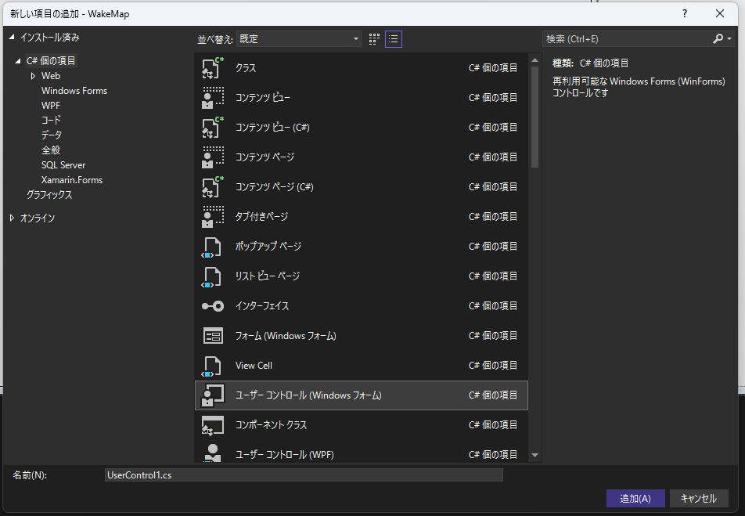

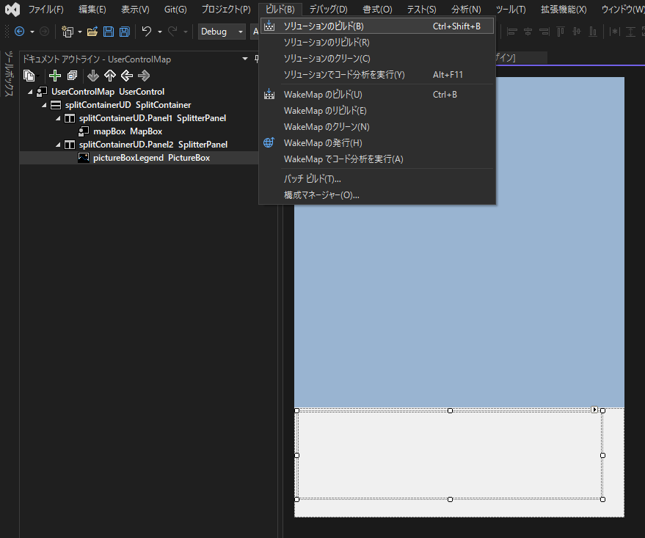

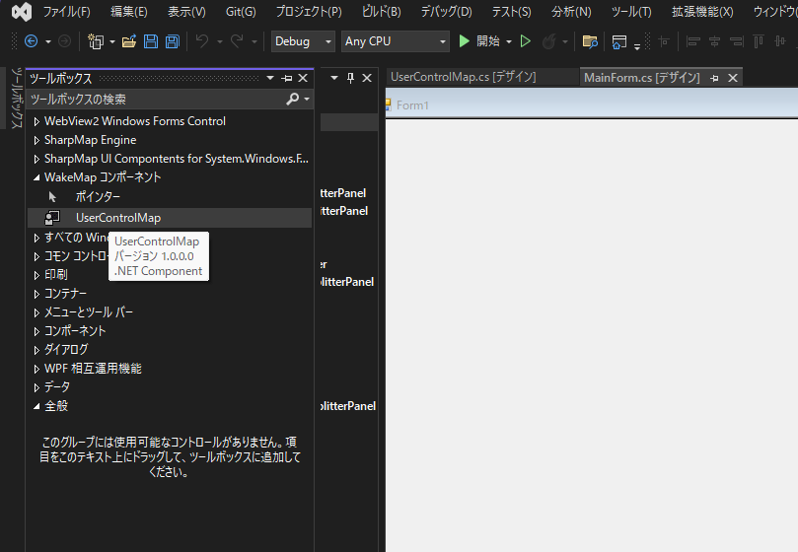

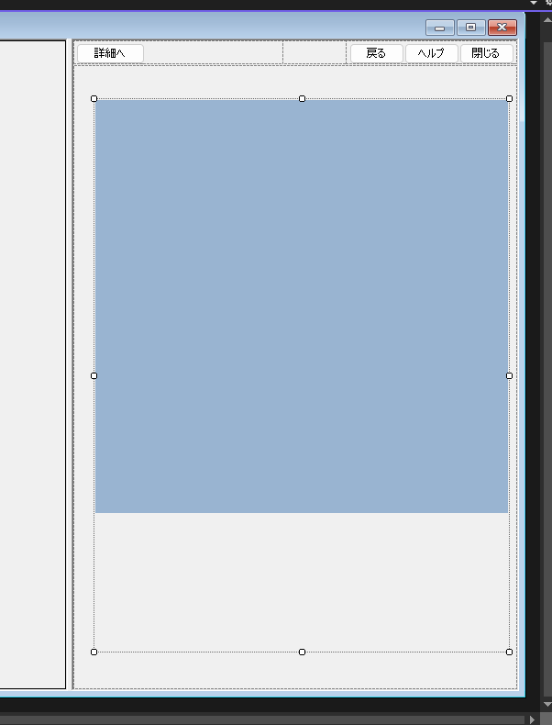

×design_LinkScroll
 | ◆design
 |  | ◆概要
 |  |  | ◆配置イメージ

全画面⇔半画面で切り替えで移動する
buttonUCAa
buttonUCAb
buttonUCAc

buttonHelp
buttonBack
buttonClose

panelForUCA

panelHelpBackClose

panelRUForLinkScroll

webView
userControllA

splitContainerLeftUD
Panel1
splitContainerRightUD
Panel1
Panel2
Panel2

splitContainerLR
MainForm
Panel1
Panel2

 |  |  | ◆アウトライン
 |  |  |  | MainForm
 |  |  |  | ┗ | splitContainerLR
 |  |  |  |  | ┣ | splitContainerLeftUD
 |  |  |  |  | ┃ | ┣ | Panel1
 |  |  |  |  | ┃ | ┃ | ┗ | ( panelHelpBackClose )
 |  |  |  |  | ┃ | ┗ | Panel2
全画面⇔半画面で切り替えで移動する
 |  |  |  |  | ┃ |  | ┗ | webView
 |  |  |  |  | ┗ | splitContainerRightUD
 |  |  |  |  |  | ┣ | Panel1
 |  |  |  |  |  | ┃ | ┗ | panelRUForLinkScroll
 |  |  |  |  |  | ┃ |  | ┣ | panelHelpBackClose
 |  |  |  |  |  | ┃ |  | ┃ | ┣ | buttonHelp
 |  |  |  |  |  | ┃ |  | ┃ | ┣ | buttonBack
 |  |  |  |  |  | ┃ |  | ┃ | ┗ | buttonClose
 |  |  |  |  |  | ┃ |  | ┗ | panelForUCA
 |  |  |  |  |  | ┃ |  |  | ┣ | buttonUCAa
 |  |  |  |  |  | ┃ |  |  | ┣ | buttonUCAb
 |  |  |  |  |  | ┃ |  |  | ┗ | buttonUCAc
 |  |  |  |  |  | ┗ | Panel2
 |  |  |  |  |  |  | ┗ | userControllA

 |  |  | ◆各コントロールの役割
 |  |  |  | 種類 |  |  |  | 名前 |  |  |  | 備考
 |  |  |  | Form |  |  |  | MainForm |  |  |  | -
 |  |  |  | SplitContainer |  |  |  | splitContainerLR |  |  |  | 左右の画面幅を制御
 |  |  |  | SplitContainer |  |  |  | splitContainerLeftUD |  |  |  | 左上パネル(ボタン置き場)の表示⇔非表示
 |  |  |  | SplitContainer |  |  |  | splitContainerRightUD |  |  |  | 右下パネル(ユーザーコントロール置き場)のスクロール
 |  |  |  | WebView2 |  |  |  | webView |  |  |  | -
 |  |  |  | Panel |  |  |  | panelRUForLinkScroll |  |  |  | 連動スクロール用右上パネル(連動パネル)
 |  |  |  | Panel |  |  |  | panelHelpBackClose |  |  |  | 「ヘルプ/戻る/閉じる」ボタン用パネル
 |  |  |  | Button |  |  |  | buttonHelp |  |  |  | ヘルプボタン
 |  |  |  | Button |  |  |  | buttonBack |  |  |  | 戻るボタン
 |  |  |  | Button |  |  |  | buttonClose |  |  |  | 閉じるボタン
 |  |  |  | Panel |  |  |  | panelForUCA |  |  |  | ユーザーコントロールA用ボタン用パネル
 |  |  |  | Button |  |  |  | buttonUCAa |  |  |  | ユーザーコントロールA-aボタン
 |  |  |  | Button |  |  |  | buttonUCAb |  |  |  | ユーザーコントロールA-bボタン
 |  |  |  | Button |  |  |  | buttonUCAc |  |  |  | ユーザーコントロールA-cボタン
 |  |  |  | UserControll |  |  |  | userControllA |  |  |  | 自作ユーザーコントロールA

 |  | ◆詳細
 |  |  | ◆Form
 |  |  |  | プロパティ |  |  |  |  |  | 説明 |  |  |  |  |  | 設定値 |  |  |  | 備考
 |  |  |  | デザイン |  | (Name) |  |  |  | オブジェクトの識別名 |  |  |  |  |  | MainForm |  |  |  | -
 |  |  |  | 配置 |  | Size |  |  |  | コントロールのサイズ |  |  |  |  |  | 1400,700 |  |  |  | -

 |  |  | ◆SplitContainer
 |  |  |  | プロパティ |  |  |  |  |  | 説明 |  |  |  |  |  | 設定値 |  |  |  | 備考 |  |  |  |  |  | 設定値 |  |  |  | 備考 |  |  |  |  |  | 設定値 |  |  |  | 備考
 |  |  |  | デザイン |  | (Name) |  |  |  | オブジェクトの識別名 |  |  |  |  |  | splitContainerLR |  |  |  | - |  |  |  |  |  | splitContainerLeftUD |  |  |  | - |  |  |  |  |  | splitContainerRightUD |  |  |  | -
 |  |  |  | 動作 |  | Orientation |  |  |  | スプリッターの方向 |  |  |  |  |  | Vertical |  |  |  | - |  |  |  |  |  | Horizontal |  |  |  | - |  |  |  |  |  | Horizontal |  |  |  | -
 |  |  |  | 配置 |  | Dock |  |  |  | ドッキング方法 |  |  |  |  |  | Fill |  |  |  | - |  |  |  |  |  | Fill |  |  |  | - |  |  |  |  |  | Fill |  |  |  | -
 |  |  |  |  |  | FixedPanel |  |  |  | サイズ固定するパネル |  |  |  |  |  | None |  |  |  | - |  |  |  |  |  | Panel1 |  |  |  | 左上パネルは高さ固定 |  |  |  |  |  | Panel1 |  |  |  | 右上パネルは高さ固定
 |  |  |  |  |  | IsSplitterFixed |  |  |  | スプリッターの移動 |  |  |  |  |  | False |  |  |  | スプリッター移動 ○ |  |  |  |  |  | True |  |  |  | スプリッター移動 × |  |  |  |  |  | True |  |  |  | スプリッター移動 ×
 |  |  |  |  |  | MinimumSize |  |  |  | コントロールの最小サイズ |  |  |  |  |  | 0,0 |  |  |  | - |  |  |  |  |  | 0,0 |  |  |  | - |  |  |  |  |  | 0,0 |  |  |  | -
 |  |  |  |  |  | Panel1Collapsed |  |  |  | Panel1を隠すか |  |  |  |  |  | False |  |  |  | - |  |  |  |  |  | False ⇔ True |  |  |  | 全画面⇔半画面で切り替え |  |  |  |  |  | False |  |  |  | -
 |  |  |  |  |  | Panel1MinSize |  |  |  | Panel1の最小サイズ |  |  |  |  |  | 25 |  |  |  | - |  |  |  |  |  | 40 |  |  |  | ボタン用に高さ確保 |  |  |  |  |  | 40 |  |  |  | ボタン用に高さ確保
 |  |  |  |  |  | Panel2Collapsed |  |  |  | Panel2を隠すか |  |  |  |  |  | True ⇔ False |  |  |  | 全画面⇔半画面で切り替え |  |  |  |  |  | False |  |  |  | - |  |  |  |  |  | False |  |  |  | -
 |  |  |  |  |  | Panel2MinSize |  |  |  | Pane2の最小サイズ |  |  |  |  |  | 25 |  |  |  | リサイズ時に幅固定するなら設定する |  |  |  |  |  | 25 |  |  |  | - |  |  |  |  |  | 25 |  |  |  | -
 |  |  |  |  |  | SplitterDistance |  |  |  | 端からのスプリッターの位置 |  |  |  |  |  | 910 (width*65/100) |  |  |  | 半画面切替時は全幅の65%とする |  |  |  |  |  | 40 |  |  |  | ボタン用に高さ確保 |  |  |  |  |  | 40 |  |  |  | ボタン用に高さ確保
 |  |  |  | 表示 |  | BorderStyle |  |  |  | コントロールの境界線の種類 |  |  |  |  |  | Fixed3D |  |  |  | 分割画面とスプリッターの明示 |  |  |  |  |  | None |  |  |  | - |  |  |  |  |  | None |  |  |  | -
 |  |  |  |  |  | Panel1 |  |  |  | - |  |  |  |  |  | - |  |  |  | ▼左パネル |  |  |  |  |  | - |  |  |  | ▼左上パネル |  |  |  |  |  | - |  |  |  | ▼右上パネル
 |  |  |  |  |  |  | AutoScroll |  |  | スクロールバーの自動表示 |  |  |  |  |  | False |  |  |  | - |  |  |  |  |  | False |  |  |  | - |  |  |  |  |  | False |  |  |  | スクロール ×
 |  |  |  |  |  |  | AutoScrollMargin |  |  | スクロール領域内の余白 |  |  |  |  |  | 0,0 |  |  |  | - |  |  |  |  |  | 0,0 |  |  |  | - |  |  |  |  |  | 0,0 |  |  |  | -
 |  |  |  |  |  |  | AutoScrollMinSize |  |  | スクロール領域の最小サイズ |  |  |  |  |  | 0,0 |  |  |  | - |  |  |  |  |  | 0,0 |  |  |  | - |  |  |  |  |  | 0,0 |  |  |  | -
 |  |  |  |  |  | Panel2 |  |  |  | - |  |  |  |  |  | - |  |  |  | ▼右パネル |  |  |  |  |  | - |  |  |  | ▼左下パネル |  |  |  |  |  | - |  |  |  | ▼右下パネル
 |  |  |  |  |  |  | AutoScroll |  |  | スクロールバーの自動表示 |  |  |  |  |  | False |  |  |  | - |  |  |  |  |  | False |  |  |  | - |  |  |  |  |  | True |  |  |  | スクロール ○
 |  |  |  |  |  |  | AutoScrollMargin |  |  | スクロール領域内の余白 |  |  |  |  |  | 0,0 |  |  |  | - |  |  |  |  |  | 0,0 |  |  |  | - |  |  |  |  |  | 0,0 |  |  |  | -
 |  |  |  |  |  |  | AutoScrollMinSize |  |  | スクロール領域の最小サイズ |  |  |  |  |  | 0,0 |  |  |  | - |  |  |  |  |  | 0,0 |  |  |  | - |  |  |  |  |  | 450,600 |  |  |  | 連動パネルを表示できる幅とする

 |  |  |  |  |  |  |  | 念のため設定値を明示しているが、初期値なので注目しなくてもよい。

 |  |  |  |  |  |  |  | 全画面⇔半画面で切り替えを行う

 |  |  |  |  |  |  |  | 同じ値にする

 |  |  |  | イベント |  |  |  |  |  | 説明 |  |  |  |  |  | 設定値 |  |  |  | 備考 |  |  |  |  |  | 設定値 |  |  |  | 備考 |  |  |  |  |  | 設定値 |  |  |  | 備考
 |  |  |  | 動作 |  | SplitterMoved |  |  |  | スプリッターの移動完了時 |  |  |  |  |  | splitContainerLR_SplitterMoved |  |  |  | 連動パネルの幅・位置を調整 |  |  |  |  |  | - |  |  |  | - |  |  |  |  |  | - |  |  |  | -
 |  |  |  | 表示 |  | Panel1 |  |  |  | - |  |  |  |  |  | - |  |  |  | - |  |  |  |  |  | - |  |  |  | - |  |  |  |  |  | - |  |  |  | -
 |  |  |  |  |  |  | SizeChanged |  |  | サイズ変更時 |  |  |  |  |  | - |  |  |  | - |  |  |  |  |  | - |  |  |  | - |  |  |  |  |  | splitContainerRightUD_Panel1_SizeChanged |  |  |  | 連動パネルの幅・位置を調整
 |  |  |  |  |  | Panel2 |  |  |  | - |  |  |  |  |  | - |  |  |  | - |  |  |  |  |  | - |  |  |  | - |  |  |  |  |  | - |  |  |  | -
 |  |  |  |  |  |  | Scroll |  |  | ユーザーがスクロールボックス移動時 |  |  |  |  |  | - |  |  |  | - |  |  |  |  |  | - |  |  |  | - |  |  |  |  |  | splitContainerRightUD_Panel2_Scroll |  |  |  | 連動パネルの幅・位置を調整

 |  |  | ◆WebView2
 |  |  |  | プロパティ |  |  |  |  |  | 説明 |  |  |  |  |  | 設定値 |  |  |  | 備考
 |  |  |  | デザイン |  | (Name) |  |  |  | オブジェクトの識別名 |  |  |  |  |  | webView |  |  |  | -
 |  |  |  | 配置 |  | Dock |  |  |  | ドッキング方法 |  |  |  |  |  | Fill |  |  |  | -

 |  |  | ◆Panel
 |  |  |  | プロパティ |  |  |  |  |  | 説明 |  |  |  |  |  | 設定値 |  |  |  | 備考 |  |  |  |  |  | 設定値 |  |  |  | 備考 |  |  |  |  |  | 設定値 |  |  |  | 備考
 |  |  |  | デザイン |  | (Name) |  |  |  | オブジェクトの識別名 |  |  |  |  |  | panelRUForLinkScroll |  |  |  | - |  |  |  |  |  | panelHelpBackClose |  |  |  | - |  |  |  |  |  | panelForUCA |  |  |  | -
 |  |  |  | 配置 |  | Anchor |  |  |  | 配置方法 |  |  |  |  |  | Top, Left |  |  |  | イベント関数側で制御 |  |  |  |  |  | Top, Right |  |  |  | 右上に固定、サイズ固定 |  |  |  |  |  | Top, Left |  |  |  | 左上に固定、サイズ固定
 |  |  |  |  |  | AutoScroll |  |  |  | スクロールバーの自動表示 |  |  |  |  |  | False |  |  |  | - |  |  |  |  |  | False |  |  |  | - |  |  |  |  |  | False |  |  |  | -
 |  |  |  |  |  | AutoScrollMargin |  |  |  | スクロール領域内の余白 |  |  |  |  |  | 0, 0 |  |  |  | - |  |  |  |  |  | 0, 0 |  |  |  | - |  |  |  |  |  | 0, 0 |  |  |  | -
 |  |  |  |  |  | AutoScrollMinSize |  |  |  | スクロール領域の最小サイズ |  |  |  |  |  | 0, 0 |  |  |  | - |  |  |  |  |  | 0, 0 |  |  |  | - |  |  |  |  |  | 0, 0 |  |  |  | -
 |  |  |  |  |  | Dock |  |  |  | ドッキング方法 |  |  |  |  |  | None |  |  |  | - |  |  |  |  |  | None |  |  |  | - |  |  |  |  |  | None |  |  |  | -
 |  |  |  |  |  | Location |  |  |  | 配置位置 |  |  |  |  |  | 0, 0 |  |  |  | 左端を座標0 |  |  |  |  |  | 0, 0 |  |  |  | - |  |  |  |  |  | 0, 0 |  |  |  | -
 |  |  |  |  |  | MinimumSize |  |  |  | コントロールの最小サイズ |  |  |  |  |  | 0，0 |  |  |  | イベント関数側で制御 |  |  |  |  |  | 0, 0 |  |  |  | - |  |  |  |  |  | 0, 0 |  |  |  | -

 |  |  | ◆UserControll
 |  |  |  | プロパティ |  |  |  |  |  | 説明 |  |  |  |  |  | 設定値 |  |  |  | 備考
 |  |  |  | デザイン |  | (Name) |  |  |  | オブジェクトの識別名 |  |  |  |  |  | userControllA |  |  |  | -
 |  |  |  | 配置 |  | Dock |  |  |  | ドッキング方法 |  |  |  |  |  | Fill
 |  |  |  |  |  | AutoScroll |  |  |  | スクロールバーの自動表示 |  |  |  |  |  | False |  |  |  | -
 |  |  |  |  |  | AutoScrollMargin |  |  |  | スクロール領域内の余白 |  |  |  |  |  | 0, 0 |  |  |  | -
 |  |  |  |  |  | AutoScrollMinSize |  |  |  | スクロール領域の最小サイズ |  |  |  |  |  | 0, 0 |  |  |  | -
 |  |  |  |  |  | Dock |  |  |  | ドッキング方法 |  |  |  |  |  | None |  |  |  | -
 |  |  |  |  |  | Location |  |  |  | 配置位置 |  |  |  |  |  | 0, 0 |  |  |  | -
 |  |  |  |  |  | MinimumSize |  |  |  | コントロールの最小サイズ |  |  |  |  |  | 0, 0 |  |  |  | -

end | end | end | end | end | end | end | end | end | end | end | end | end | end | end | end | end | end | end | end | end | end | end | end | end | end | end | end | end | end | end | end | end | end | end | end | end | end | end | end | end | end | end | end | end | end | end

×LinkScroll
◆panelRUForLinkScroll

 | //イベント スプリッターの移動完了時
 | private void splitContainerLR_SplitterMoved(object sender, SplitterEventArgs e)
 | {
 | //連動スクロール用右上パネル(連動パネル)の位置を調整
 | AdjustPanelRUForLinkScroll();
 | }

 | //イベント 右上パネルのサイズ変更時
 | private void splitContainerRightUD_Panel1_SizeChanged(object sender, EventArgs e)
 | {
 | //連動スクロール用右上パネル(連動パネル)の位置を調整
 | AdjustPanelRUForLinkScroll();
 | }

 | //連動スクロール用右上パネル(連動パネル)の幅と位置を調整
 | private void AdjustPanelRUForLinkScroll()
 | {
 | //右下パネルのスクロールバー出現しているか判定
 | if (splitContainerRightUD.Panel2.HorizontalScroll.Visible == true)
 | {
 | //幅を右下パネルの最小幅に固定
 | this.panelRUForLinkScroll.Size = new System.Drawing.Size(
 | splitContainerRightUD.Panel2.AutoScrollMinSize.Width,
 | this.panelRUForLinkScroll.Size.Height);

 | //位置を右下パネルのスクロール位置に連動
 | this.panelRUForLinkScroll.Left = this.splitContainerRightUD.Panel2.AutoScrollPosition.X;
 | }
 | else
 | {
 | //幅を右上パネルの幅に更新
 | this.panelRUForLinkScroll.Size = new System.Drawing.Size(
 | splitContainerRightUD.Panel1.Width,
 | this.panelRUForLinkScroll.Size.Height);

 | //左端の座標を0に合わせる
 | this.panelRUForLinkScroll.Left = 0;
 | }
 | }

 | //イベント ユーザーが右下パネルをスクロールした時
 | private void splitContainerRightUD_Panel2_Scroll(object sender, ScrollEventArgs e)
 | {
 | //水平スクロールか判定
 | if (e.ScrollOrientation == ScrollOrientation.HorizontalScroll)
 | {
 | //右上パネルのスクロール位置を右下パネルのスクロール位置に連動
 | this.panelRUForLinkScroll.Left = -e.NewValue;
 | }
 | }

Size.Width
Anchor
Anchor
①幅の更新

②位置の連動
panelRUForLinkScroll

・スクロールバーが出現しているならば、右下パネルの最小幅に設定
・スクロールバーが出現していないならば、右上パネルの幅に設定

Width

splitContainerRightUD
Panel1
Panel2

イベント 右上パネル サイズ変更

①幅の更新
②位置の連動

AutoScrollPosition.X

AutoScrollMinSize.Width

イベント 右下パネル スクロール
②位置の連動

splitContainerLR
イベント 左右コンテナ スプリッター移動
MainForm
Panel1
Panel2
①幅の更新
②位置の連動

